Sheet1
医嘱表oc_order 增加一条数据，创建id关联，新数据状态置为1（新开立），就数据置为4(已作废)

医生站编辑医嘱
药房退药

收费处退费

Sheet2
参考：
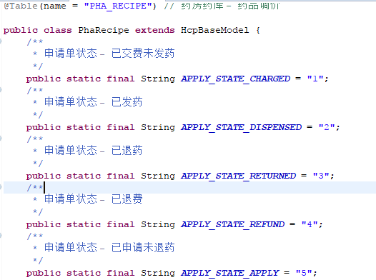

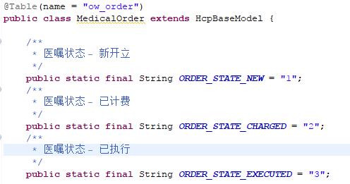
1，ow_order ，oc_chargeDetail，pha_recipe新增字段data_from字段做新旧关联；
2，医嘱新增状态4（已作废）；
3，收费明细、药品请领新增状态：5（已申请未退药）、6（冲销）；

1，医嘱表ow_order 增加一条数据，创建id关联（id为上一个医嘱，不是根医嘱的），新数据状态置为1（新开立），旧数据置为4(已作废)； 2，收费明细表oc_chargeDetail新增抵充数据和新数据，创建id关联，旧数据状态置为已申请未退药5（如果已发药），7已申请未退费（如果未发药），抵充数据置为负且状态设置为6（抵充），新数据状态置为0。
3，药品请领表pha_recipe同上

获取已发药的数据：
1，修改pha_recipe旧数据为3（已退药）
2，修改oc_chargeDetail旧数据为3已退药
3，退入库存
4，【驳回】将收费明细收费明细表oc_chargeDetail新数据和抵充数据删除，原数据恢复原有状态（2已发药）
药品请领表pha_recipe同上；
医嘱表删除新的，恢复原有状态

医生站编辑医嘱
药房退药
 | 已发药

已交费未发药 |  | 已退药

收费处退费

获取已交费未发药和已退药状态的数据：
1，修改pha_recipe新数据为3或1（已发药或已交费未发药），旧数据为4（已退费）
2，修改oc_chargeDetail新数据为3（已发药或已交费未发药），旧数据为4（已退费）
3，医嘱表新数据状态修改为3,（已执行）；
4，进行缴费退费；

